第1次
工程款支付证书
工程名称 |  | 京沪改扩建--通信管道工程 |  |  |  |  | 建设单位 |  | 中建八局第一建设有限公司 |  |  |  | ERP编号 |  | 12051 | 档案编号 |  | 2019054
合同金额 |  | 1,045,637.00 |  |  | 中标时间 | 2019-12-11 | 已提供工程资料 |  | 施工合同、投资协议 |  |  |  | 保存地址 |  | 合肥 | 责任单位 |  | 东部大区
决算金额 |  |  |  |  | 决算时间 |  | 项目部印章 |  | 无 |  |  |  | 施工人 |  | 孔令双15964510181 | 区域责任人 | 施迎东 | 省办负责人 | 施迎东
序号 | 经营填写 |  |  |  |  | 工程填写 | 经营填写 |  |  | 财务填写 | 经营、工程、质安填写 |  | 区域负责人 |  | 申请部门填写财务核对 |  |  | 本次支付 金额 | 剩余款项
 | 到款情况 |  |  |  |  |  | 暂列金 |  |  | 代缴税金 | 其他扣款 |  | 预留款 |  | 成本票
 | 日期 | 工程款金额 | 周转金金额 | 到款银行 | 到款账户 | 完成进度 | 比例 | 金额 | 备注 | 金额 | 金额 | 备注 | 金额 | 备注 | 供货单位 | 合同额 | 成本票额
1 | 2020-09-30 | 400,000.00 |  | 中行 | 175202745165 |  | 2.0% | 8,000.00 |  | 12440.36 | 100.00 | 转账费 |  |  | 山东力达防水防火科技有限公司-专业分包 开户行：齐鲁银行济南历城支行 账号：0000 0072 6003 8000 0822 2 | 982,898.78 | 400,000.00 | 378,959.64
 |  |  |  |  |  |  |  |  |  |  | 500.00 | 2020-9-24外经证办理

合计 |  | 400000 | 0.00 |  |  |  | - | 8,000.00 |  | 12,440.36 | 600.00 | - | 0.00 | - | - |  |  | 378,959.64 | 0.00
本次结算、支付明细 |  | 应支付金额 |  |  | 378959.64 |  | 本次支付金额 |  |  |  |  | 小写 | 378,959.64
 |  | 已支付金额 |  |  | 0.00 |  |  |  |  |  |  | 大写 | RMB378959.64

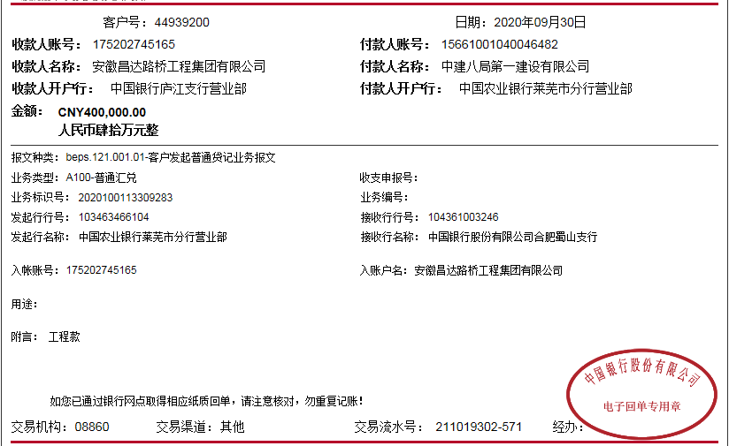

第二次
工程款支付证书
工程名称 |  | 京沪改扩建--通信管道工程 |  |  |  |  | 建设单位 |  | 中建八局第一建设有限公司 |  |  |  |  | ERP编号 |  | 12051 | 档案编号 |  | 2019054
合同金额 |  | 1,045,637.00 |  |  | 中标时间 | 2019-12-11 | 已提供工程资料 |  | 施工合同、投资协议、不领章承诺书 |  |  |  |  | 保存地址 |  | 合肥 | 责任单位 |  | 东部大区
决算金额 |  |  |  |  | 决算时间 |  | 项目部印章 |  | 无 |  |  |  |  | 施工人 |  | 孔令双15964510181 | 区域责任人 | 施迎东 | 省办负责人 | 施迎东
序号 | 经营填写 |  |  |  |  | 工程填写 | 经营填写 |  |  | 财务填写 |  | 经营、工程、质安填写 |  | 区域负责人 |  | 申请部门填写财务核对 |  |  | 本次支付 金额 | 剩余款项
 | 到款情况 |  |  |  |  |  | 暂列金 |  |  | 代缴税金 |  | 其他扣款 |  | 预留款 |  | 成本票
 | 日期 | 工程款金额 | 周转金金额 | 到款银行 | 到款账户 | 完成进度 | 比例 | 金额 | 备注 | 金额 | 备注 | 金额 | 备注 | 金额 | 备注 | 供货单位 | 合同额 | 成本票额
1 | 2020-09-30 | 400,000.00 |  | 中行 | 175202745165 |  | 2.0% | 8,000.00 |  | 12440.36 |  | 100.00 | 转账费 |  |  | 山东力达防水防火科技有限公司-专业分包 开户行：齐鲁银行济南历城支行 账号：0000 0072 6003 8000 0822 2 | 982,898.78 | 400,000.00 | 378,959.64
 |  |  |  |  |  |  |  |  |  | -8220.18 | 异地已预交 | 500.00 | 2020-9-24外经证办理
2 | 2021-02-10 | 150,000.00 |  | 中行蜀山支行 | 1752 5719 0682 |  | 2.0% | 3,000.00 |  | 1582.57 |  | 100.00 | 转账费 | 443.83 | 暂扣企税 | 山东力达防水防火科技有限公司-专业分包 开户行：齐鲁银行济南历城支行 账号：0000 0072 6003 8000 0822 2 | 982,898.78 | 500,000.00 | 121,040.36

合计 |  | 550000 | 0.00 |  |  |  | - | 11,000.00 |  | 5,802.75 |  | 700.00 | - | 443.83 | - | - |  |  | 500,000.00 | 32053.42
本次结算、支付明细 |  | 应支付金额 |  |  | 121040.36 |  | 本次支付金额 |  |  |  |  |  | 小写 | 121,040.36
 |  | 已支付金额 |  |  | 0.00 |  |  |  |  |  |  |  | 大写 | RMB121040.36
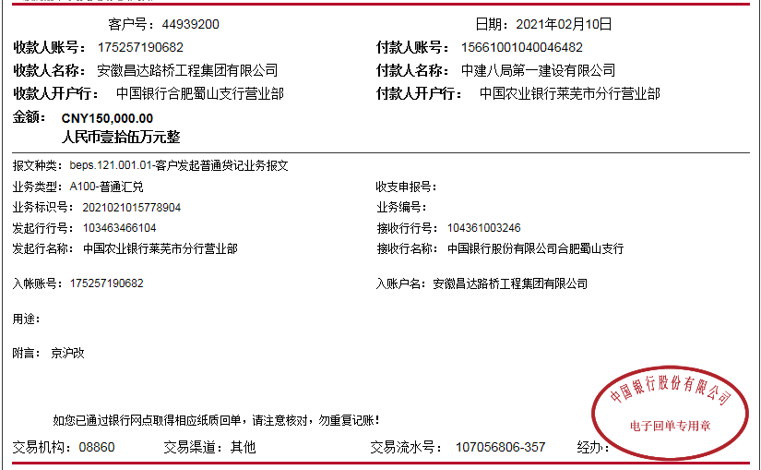

3-1
工程款支付证书
工程名称 |  | 京沪改扩建--通信管道工程 |  |  |  |  | 建设单位 |  | 中建八局第一建设有限公司 |  |  |  |  | ERP编号 |  | 12051 | 档案编号 |  | 2019054
合同金额 |  | 1,045,637.00 |  |  | 中标时间 | 2019-12-11 | 已提供工程资料 |  | 施工合同、投资协议、不领章承诺书 |  |  |  |  | 保存地址 |  | 合肥 | 责任单位 |  | 东部大区
决算金额 |  |  |  |  | 决算时间 |  | 项目部印章 |  | 无 |  |  |  |  | 施工人 |  | 孔令双15964510181 | 区域责任人 | 施迎东 | 省办负责人 | 施迎东
序号 | 经营填写 |  |  |  |  | 工程填写 | 经营填写 |  |  | 财务填写 |  | 经营、工程、质安填写 |  | 区域负责人 |  | 申请部门填写财务核对 |  |  | 本次支付 金额 | 剩余款项
 | 到款情况 |  |  |  |  |  | 暂列金 |  |  | 代缴税金 |  | 其他扣款 |  | 预留款 |  | 成本票
 | 日期 | 工程款金额 | 周转金金额 | 到款银行 | 到款账户 | 完成进度 | 比例 | 金额 | 备注 | 金额 | 备注 | 金额 | 备注 | 金额 | 备注 | 供货单位 | 合同额 | 成本票额
1 | 2020-09-30 | 400,000.00 |  | 中行 | 175202745165 |  | 2.0% | 8,000.00 |  | 12440.36 |  | 100.00 | 转账费 |  |  | 山东力达防水防火科技有限公司-专业分包 开户行：齐鲁银行济南历城支行 账号：0000 0072 6003 8000 0822 2 | 982,898.78 | 400,000.00 | 378,959.64
 |  |  |  |  |  |  |  |  |  | -8220.18 | 异地已预交 | 500.00 | 2020-9-24外经证办理
2 | 2021-02-10 | 150,000.00 |  | 中行蜀山支行 | 1752 5719 0682 |  | 2.0% | 3,000.00 |  | 1582.57 |  | 100.00 | 转账费 |  |  | 山东力达防水防火科技有限公司-专业分包 开户行：齐鲁银行济南历城支行 账号：0000 0072 6003 8000 0822 2 | 982,898.78 | 500,000.00 | 121,040.36

3 | 2022-01-30 | 200,000.00 |  | 中行 | 175202745165 |  | 2.0% | 4,000.00 |  | 25422.96 |  | 500.00 | 2022/1/7外经证 |  |  | 杨小松-劳务 开户行：中国银行济南领秀城支行 账号：6217 5660 0005 6594 179 | 361,780.00 |  | 202,474.29
 |  |  |  |  |  |  |  |  |  |  |  | 100.00 | 转账费

合计 |  | 750000 | 0.00 |  |  |  | - | 15,000.00 |  | 31,225.71 |  | 1,300.00 | - | 0.00 | - | - |  |  | 702,474.29 | 0.00
本次结算、支付明细 |  | 应支付金额 |  |  | 202474.29 |  | 本次支付金额 |  |  |  |  |  | 小写 | 202,474.29
 |  | 已支付金额 |  |  | 0.00 |  |  |  |  |  |  |  | 大写 | RMB202474.29
